关系图
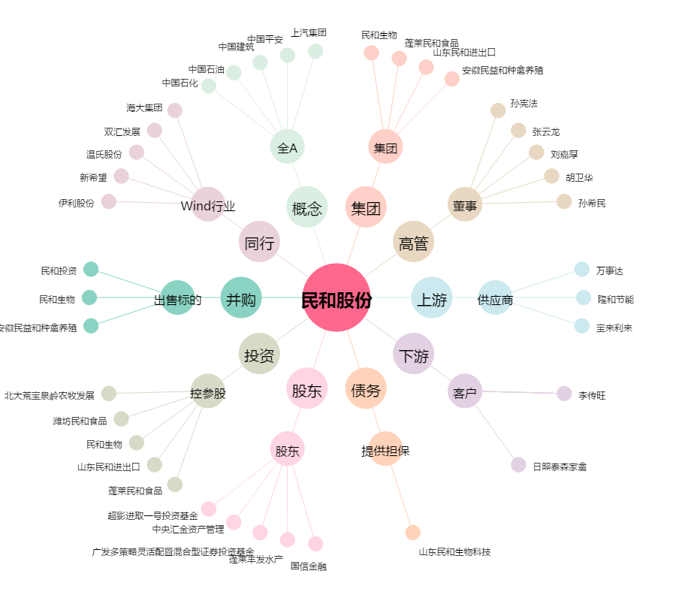
民和股份[002234.SZ] - 关系概览图

